상품제안서
뉴네오 32절 특안식 다이어리(하드/인스프링) | 상품코드: S28782

 |  |  |  |  |  |  | 02-713-8555 | www.synergygift.co.kr
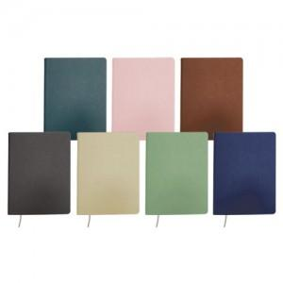

【상세/제작정보】 | <p><span style="background-color: rgb(255, 255, 255); font-family: dotum; font-size: 13px;">[색상] ▶ 진그린, 연분홍, 브라운, 그레이, 연황색, 연녹색, 네이비</span>​</p>

【인쇄/포장옵션】 | 불박, 금박, 은박 / 포장불가능

【공급단가】 | 수량 | 50~ | 100~ | 500~ | 1,000~ | 3,000~
*VAT별도 | 노트식 | 9,400원 | 8,900원 | 7,850원 | 7,600원 | 7,450원
 | 이틀식 | 9,500원 | 9,000원 | 7,950원 | 7,700원 | 7,550원

【상품 URL】 | https://www.synergygift.co.kr:443/src/goods_detail.php?gdno=28782

